상품제안서
솔리드D형 장바구니 | 상품코드: F16816

 |  |  |  |  |  |  | 02-412-0044 | www.easy1.co.kr
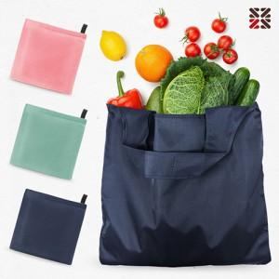

【상세/제작정보】 | 420*380 넉넉한 사이즈 가벼운 무게의 장바구니

【인쇄/포장옵션】 | 실크 / OPP(비닐)

【공급단가】 | 수량 | 200~ | 500~ | 1,000~ | 3,000~ | 5,000~
*VAT별도 | 단가 | 2,290원 | 2,210원 | 2,120원 | 2,040원 | 1,980원

【상품 URL】 | http://www.easy1.co.kr/src/goods_detail.php?gdno=16816

